エビデンス
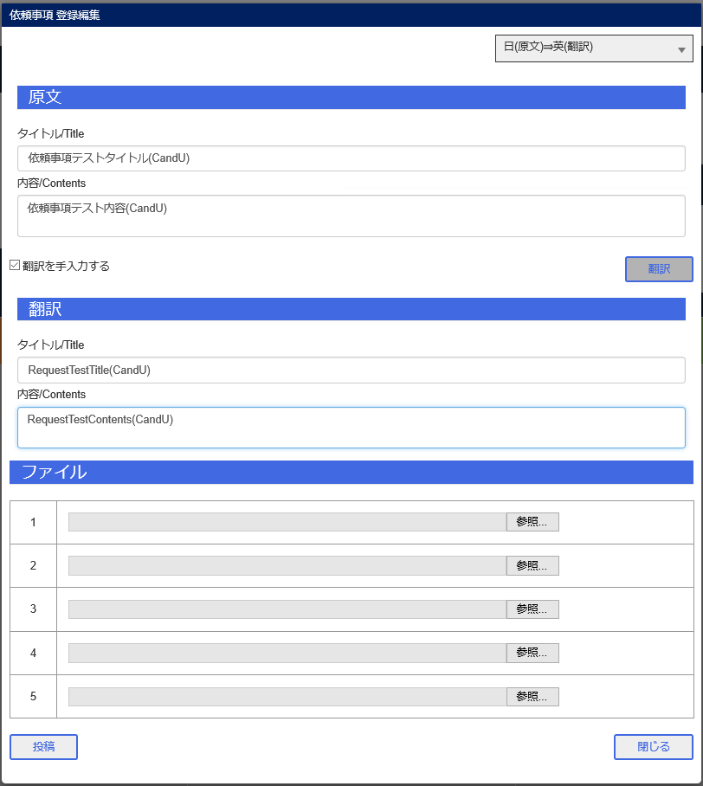
JCMG事案登録
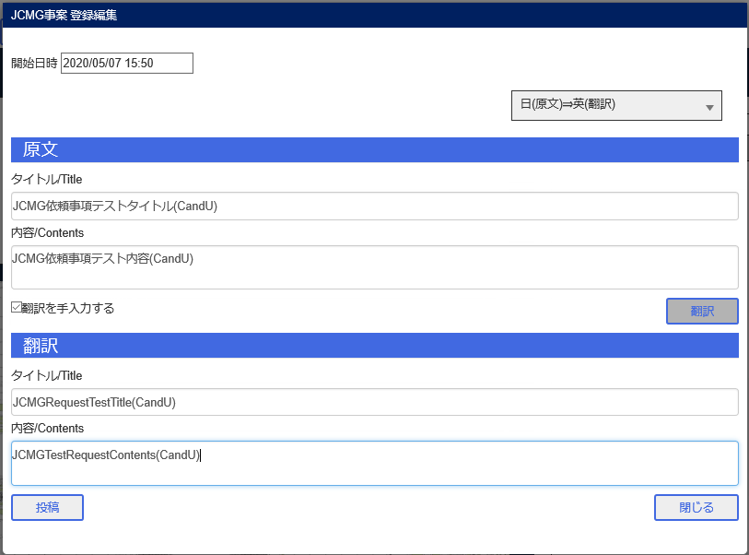

依頼事項登録

エビデンス (2)
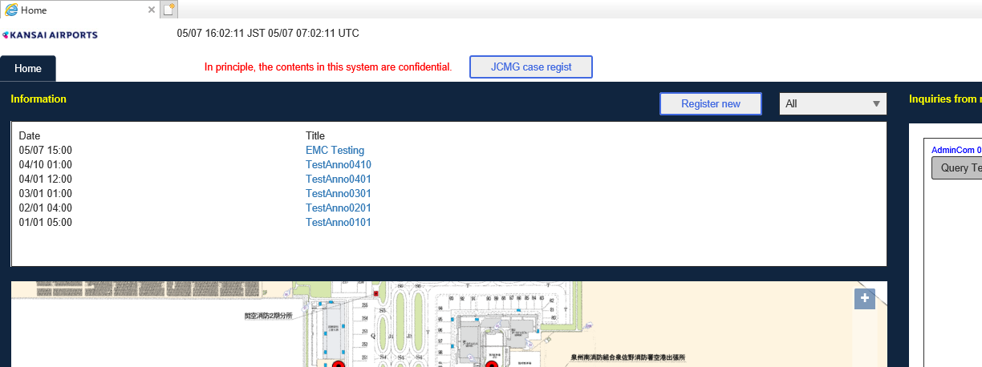
JCMG事案管理画面

Bユーザ表示画面
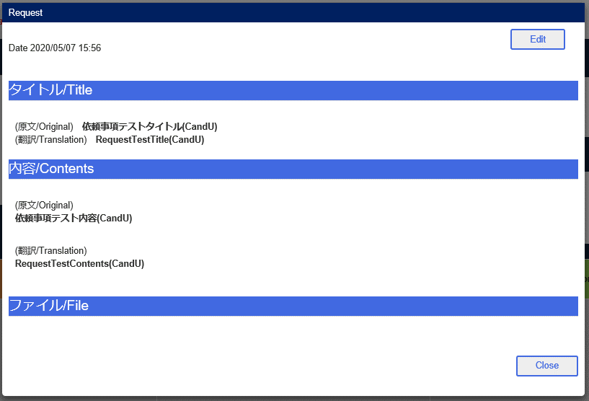

登録編集画面
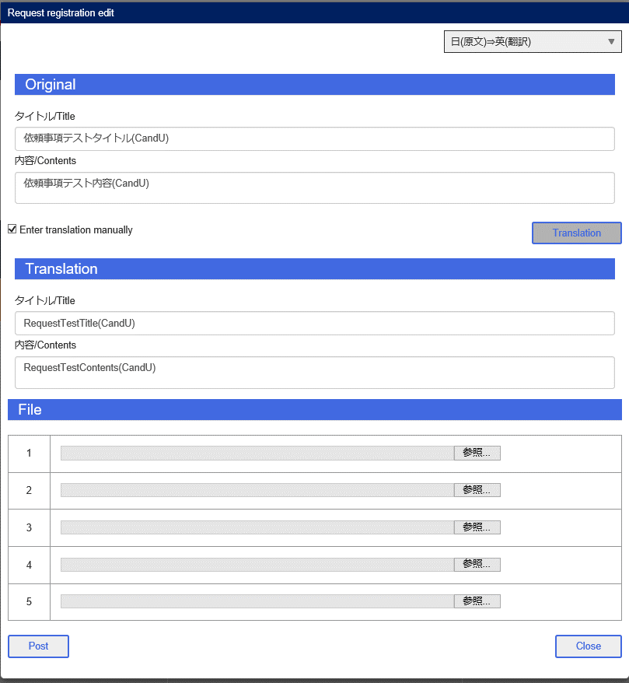

Aユーザ完了ボタン

Bユーザ投稿
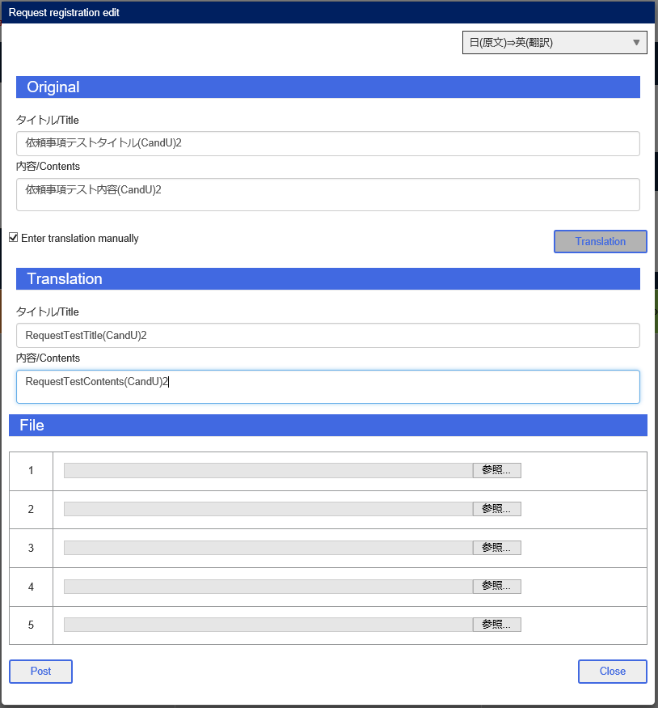

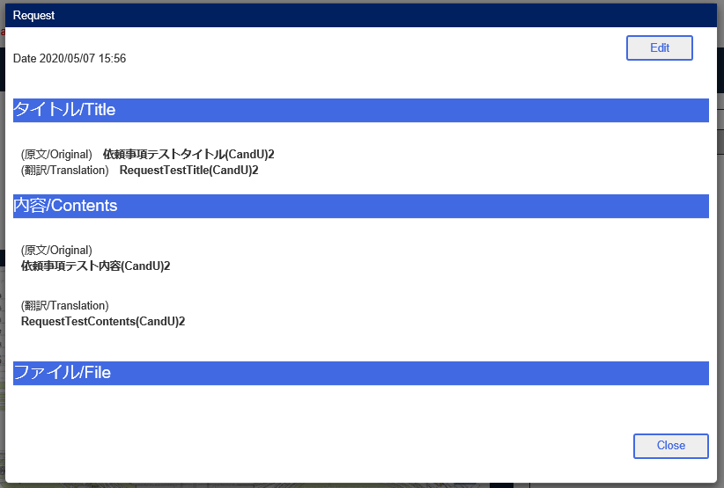

AユーザJCMGタブ

BユーザJCMGタブ

